BAEL99-EC2
Dimentionnement Poutre VIS-A-VIS L'EFFORT TRANCHANT
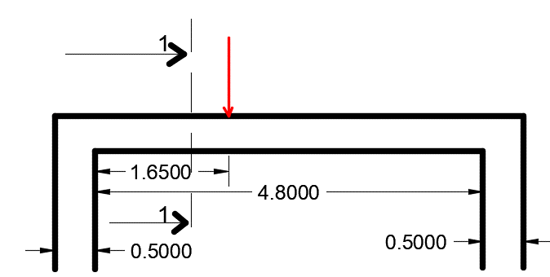
B.A.E.L 99

Données

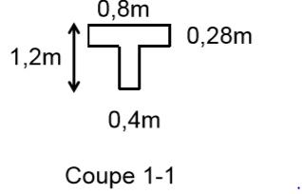
b0(m) | 0.4 | g(T/ml) | 3 | fc28(MPa) | 25
b(m) | 0.8 | q(T/ml) | 0.8 | fe(MPa) | 400
h0(m) | 0.28 | G(T) | 79
h(m) | 1.2 | Q(T) | 23 | Fissuration | FP
L(m) | 4.8 | distance x de Q et G(m) | 1.65 | k | 0
d(m) | 1.08 |  |  | diametre min acier longt(cm) | 1
 |  |  |  | largeur poteau(m) | 0.5
 |  |  |  | c (cm) | 3

Calcul
VG | 0.5184375
Vg | 0.072
VQ | 0.1509375
Vq | 0.0192

Effort Tranchant(MN) | 1.052296875
tu (MPa) | 2.4358723958

Vérif ELU Béton

tulim(MPa) | 2.5 | Vérifié
Vérif ELU Acier

At/st (cm2/cm) >= | 0.31125036169
pourcentage minimal | 0.04 | Vérifié
Choix du diametre

diametre max(cm) | 1
diametre choisi(cm) | 0.8
Selon le ferr longt choisi

At(cm2) | 4
st max (cm) | 12.851390688 | Vérifié
st choisi (cm) | 12
Vérif Bielles d'abouts
Ast,ancre (cm2) | 30.253535156
a(m) | 0.45
sbc (MPa) | 11.6921875 | Vérifié

Liaison Table-Nervure
gu(MN/m) | 0.27065248843
Contraint(MPa) | 0.96661603009 | Vérifié
Ac/sc(cm2/cm) | 0.077812590422
sc choisi(cm) | 12
Ac | 0.93375108507

EC 2
Données
acw | 1 | fyd (Mpa) | 347.82608696
n1 | 0.54
fck (Mpa) | 25
fcd (Mpa) | 16.666666667
bw (m) | 0.4
fyk (Mpa) | 400

Calcul
VG | 0.5184375
Vg | 0.072
VQ | 0.1509375
Vq | 0.0192

VEd (MN) | 1.052296875

Vérif ELU Béton | VEd (MN) < VRd,max(MN)
 | d'après cette condition
Choix de q

VRd,max(MN)
tred (MPa) | 2.7065248843
t* | 0.30072498714
cot(q) | 2.5
q | 21.8
Vérif ELU Acier

Asw/s (cm) >= | 0.12450014468
pourcentage minimal | 0.046
Choix du diametre

diametre max(cm) | 1
diametre choisi(cm) | 0.8
Selon le ferr longt choisi

Asw (cm2) | 4
st,max(cm) | 32.128476721 | vérifié
s choisi (cm) | 32
Vérif Bielles d'abouts
As (cm2) | 37.816918945
a (m) | 0.45
sRd1(MPa) | 5.84609375
sRd2(MPa) | 18.97
sRd(MPa) | 18.97
sRdmax(MPa) | 12.75 | non vérifié

